VAN Theory
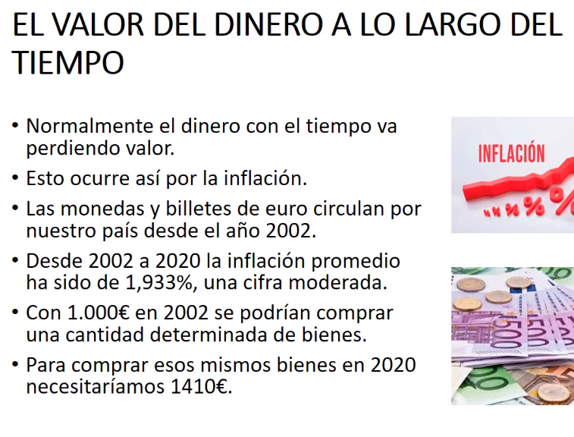
* NPV (Net Present Value) ó VAN (Valor Actual Neto) EXAMPLE:
Es como si imaginaras todo el dinero que podrías ganar o perder con ese juguete en el futuro y lo compararas con el dinero que tendrías que gastar ahora mismo para conseguirlo. Si el resultado es positivo, significa que el juguete podría ser una buena inversión,

* Quiero ganar 1000€ en 3 años, ¿Cuánto dinero tengo que invertir?
* con un interés compuesto 5% (fijo)
$863.84 | =1000/POTENCIA(1+0,05;3)
*Los 863,84€ es el valor actual de los 1000 dólares de dentro de 3 años. *Y el 5% anual sería la tasa de descuento.

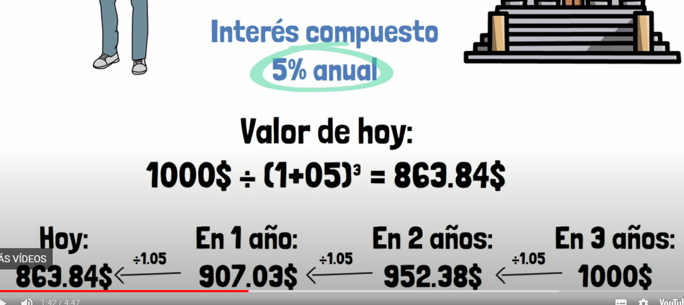

 |  |  |  | *FE1= Flujo de efectivo del 1er año
 |  |  |  | *FE2= Flujo de efectivo del 2o año
VALOR ACTUAL NETO (VAN), otro ejemplo |  |  |  | * i= interés
 |  |  |  | *IO =Inversión inicial

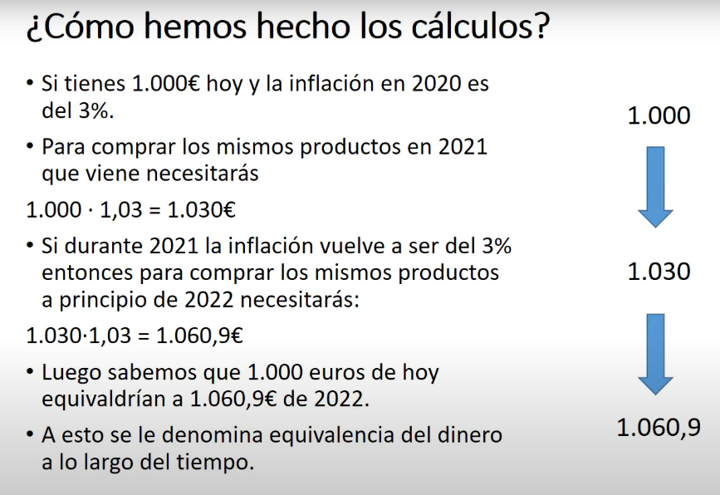
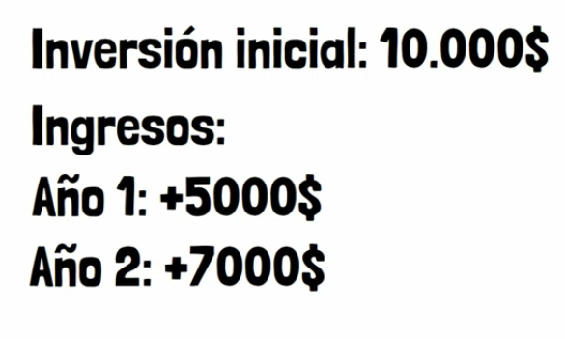 |  | = |  | 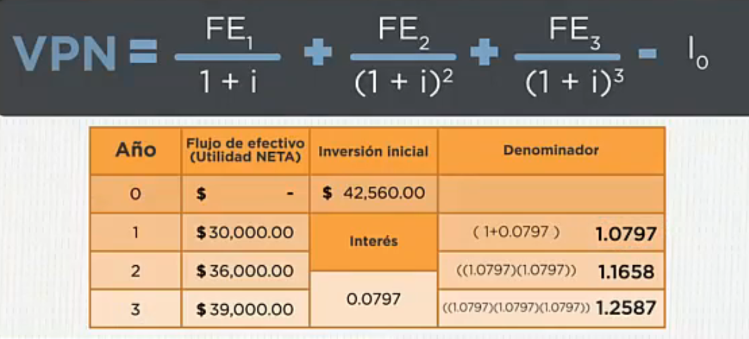

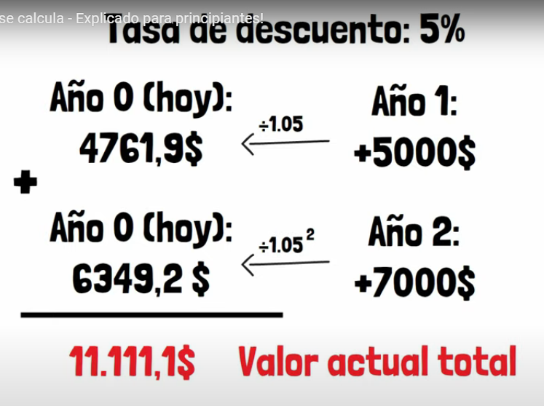

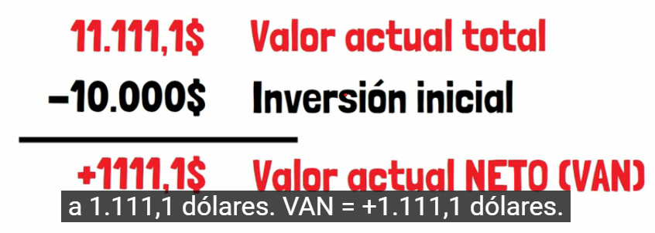

 |  |  | * VAN positivo, el negocio renta.

* ROI (Net Present Value) ó VAN (Valor Actual Neto) EXAMPLE:

bycicles
Actual Data |  | Forecast(previsión) |  | Absolute percent error |  | Exponential Model
YEAR code | Revenue (millions of USD) | Exponential | Power | Exponential | Power | y=ae^(bx) | y = 103,59e0,7259x
1 | $219 | 214.08 | 170.97 | 2% | 22% | a= | 103.59
2 | $435 | 442.41 | 575.51 | 2% | 32% | b= | 0.73
3 | $915 | 914.28 | 1170.60 | 0% | 28%
4 | $1,826 | 1889.45 | 1937.26 | 3% | 6% | Power Model
5 | $4,022 | 3904.72 | 2863.43 | 3% | 29% | y=ax^b
6 | $3,582 | 8069.45 | 3940.40 | 2% | 23% | a= | 170.97
7 |  | 16676.25 | 5161.44 | MAPE |  | b= | 1.7511

SALES BYCICLES
YEAR code | Revenue (millions of USD) | Exponential
1 | $219 | 214.08
2 | $435 | 442.41
3 | $915 | 914.28
4 | $1,826 | 1889.45
5 | $4,022 | 3904.72

Model the business:
Unit cost: | $250
ingresos millones: | $16,000
Demand (00s): aplica la funcion exponential | #NUM! | y=ae^(bx) | y = 103,59e0,7259x
Actual demand: | #NUM! | a= | 103.59
 |  | b= | 0.73
Cost: | #NUM!
Revenue (ingresos): | #NUM!
Profit (ganancia) | #NUM!

NPV theory
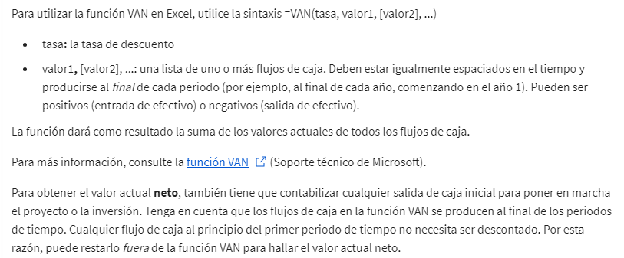
Modelización del valor actual neto

% average growing
Year | Year Number | Average of Seasonally Adjusted Sales | Exponential Model y=ae^(bx) | Error % Absolute | Growing % Average
1992 | 1 | $150,781.2 | $165,143.67 | 10% | Porcentaje medio de crecimiento=[(Valor final−Valor inicial​)/valor inicial ]×100
1993 | 2 | $161,696.3 | $172,399.73 | 7%
1994 | 3 | $175,688.8 | $179,974.61 | 2% |  | $173,183.0 | =C21-C2
1995 | 4 | $185,437.3 | $187,882.32 | 1% |  | 1.1485718265 | =G4/C2
1996 | 5 | $196,728.2 | $196,137.47 | 0% |  | 114.86 | =G5*100
1997 | 6 | $206,334.1 | $204,755.34 | 1%
1998 | 7 | $215,657.7 | $213,751.86 | 1%
1999 | 8 | $233,872.0 | $223,143.67 | 5%
Anual Sales Microsoft
2000 | 9 | $248,748.3 | $232,948.13 | 6% | Exponential Model
2001 | 10 | $255,663.8 | $243,183.38 | 5% | y=ae^(bx) | y = 158193e0,043x
2002 | 11 | $261,272.4 | $253,868.35 | 3% | a= | 158193
2003 | 12 | $272,232.5 | $265,022.79 | 3% | b= | 0.04
2004 | 13 | $288,987.5 | $276,667.33 | 4%
2005 | 14 | $307,826.1 | $288,823.51 | 6%
2006 | 15 | $323,823.1 | $301,513.81 | 7%
2007 | 16 | $334,008.0 | $314,761.69 | 6%
2008 | 17 | $328,780.3 | $328,591.65 | 0%
2009 | 18 | $303,288.9 | $343,029.28 | 13%
2010 | 19 | $323,964.2 | $358,101.26 | 11%
2011 | 20 | $323,964.2 | $373,835.48 | 15%
2012 | 21 |  | $390,261.02 | 5.3%
2013 | 22 |  | $407,408.27
2014 | 23 |  | $425,308.93
2015 | 24 |  | $443,996.11
2016 | 25 |  | $463,504.37
2017 | 26 |  | $483,869.77
2018 | 27 |  | $505,129.99
2019 | 28 |  | $527,324.34
2020 | 29 |  | $550,493.86
2021 | 30 |  | $574,681.40
2022 | 31 |  | $599,931.69
2023 | 32 |  | $626,291.43
2024 | 33 |  | $653,809.36
2025 | 34 |  | $682,536.36
2026 | 35 |  | $712,525.58
2027 | 36 |  | $743,832.45
2028 | 37 |  | $776,514.88
2029 | 38 |  | $810,633.31
2030 | 39 |  | $846,250.83
2031 | 40 |  | $883,433.31
2032 | 41 |  | $922,249.51
2033 | 42 |  | $962,771.21
2034 | 43 |  | $1,005,073.35
2035 | 44 |  | $1,049,234.16
2036 | 45 |  | $1,095,335.30
2037 | 46 |  | $1,143,462.03
2038 | 47 |  | $1,193,703.34
2039 | 48 |  | $1,246,152.15
2040 | 49 |  | $1,300,905.46
2041 | 50 |  | $1,358,064.50
2042 | 51 |  | $1,417,735.00
2043 | 52 |  | $1,480,027.29
2044 | 53 |  | $1,545,056.57
2045 | 54 |  | $1,612,943.11
2046 | 55 |  | $1,683,812.43
2047 | 56 |  | $1,757,795.61
2048 | 57 |  | $1,835,029.44
2049 | 58 |  | $1,915,656.78
2050 | 59 |  | $1,999,826.70

table final proyect
% Decrease (pasado a número) | VAN con diferentes % | ROI | Financial Estimates for Potential Projects (in $millions)
0.00 | 0.00 | 0.00 | Project Index | Approved project | Functional Area (FA) | Functional Area (FA) | Capex Year 1 | Capex Year 2 | Capex Year 3 | Capex/ok projects 1+2+3 | ROI (from NPV tighter) | FA1 | Capex FA1 | FA2 | Capex FA2 | FA3 | Capex FA3 | NPV tighter | NPV estimation
0.05 | 9.00 | -0.06 | 1 | 1 | FA1 | 100% | 250 | 100.00 | 100.00 | 450 | 1173% | 1 | 450 | 0 | 0 | 0 | 0 | 53 | 60
0.10 | 8.00 | -0.11 | 2 | 1 | FA1 | 33% | 500 | 300 | 300 | 1100 | 1440% | 1 | 1100 | 0 | 0 | 0 | 0 | 158 | 180
0.15 | 46.50 | -0.15 | 3 | 0 | FA1 | 50% | 100 | 200 | 400 | 0 | 0% | 0 | 0 | 0 | 0 | 0 | 0 | 70 | 80
0.20 | 44.00 | -0.20 | 4 | 1 | FA1 | 100% | 750 | 500 | 300 | 1550 | 1760% | 1 | 1550 | 0 | 0 | 0 | 0 | 273 | 310
0.25 | 45.00 | -0.26 | 5 | 1 | FA1 | 75% | 200 | 400 | 800 | 1400 | 1383% | 1 | 1400 | 0 | 0 | 0 | 0 | 194 | 220
0.30 | 123.00 | -0.30 | 6 | 0 | FA2 | 50% | 1000 | 300 | 300 | 0 | 0% | 0 | 0 | 0 | 0 | 0 | 0 | 158 | 180
0.12 | 33.60 |  | 7 | 1 | FA2 | 100% | 750 | 750 | 300 | 1800 | 2004% | 0 | 0 | 1 | 1800 | 0 | 0 | 361 | 410
 |  |  | 8 | 0 | FA2 | 100% | 800 | 700 | 600 | 0 | 0% | 0 | 0 | 0 | 0 | 0 | 0 | 246 | 280
*promedio ROI= |  | -0.16 | 9 | 1 | FA2 | 67% | 400 | 600 | 800 | 1800 | 1858% | 0 | 0 | 1 | 1800 | 0 | 0 | 334 | 380
*Max ROI= | 0.00 |  | 10 | 0 | FA3 | 100% | 100 | 200 | 400 | 0 | 0% | 0 | 0 | 0 | 0 | 0 | 0 | 88 | 100
*MIN ROI= | -0.30 |  | 11 | 1 | FA3 | 50% | 700 | 500 | 300 | 1500 | 1525% | 0 | 0 | 0 | 0 | 1 | 1500 | 229 | 260
 |  |  | 12 | 0 | FA3 | 100% | 1500 | 400 | 400 | 0 | 0% | 0 | 0 | 0 | 0 | 0 | 0 | 299 | 340
 |  |  |  |  |  |  | 3550 | 3150 | 2900 | 9600 |  | 4 | 4500 | 2 | 3600 | 1 | 1500
 |  |  |  |  |  |  |  |  |  | *Total Capex approved projects in 3 years(no more 10000) |  | 1 | *Capex/FA/year | 1 | *Capex/FA/year | 1 | *Capex/FA/year
 |  |  |  |  |  |  |  |  |  |  |  | *Al menos 1 proyecto |  | *Al menos 1 proyecto |  | *Al menos 1 proyecto |  |  |  | Bluejay Natural Gas
 |  |  | *VAN ajustado = VAN original * (1 - Tasa de descuento)
 |  |  | *ROI (Return on Investment = rendimiento de la inversión) de cada proyecto, es el VAN en porcentaje del gasto total de capital del proyecto. |  |  |  |  |  |  |  |  |  |  |  |  |  |  |  |  | * La CEO está muy preocupada por mantener los gastos de capital dentro de un presupuesto fijo y gestionar el riesgo.
 |  |  | * NPV (Net Present Value)=VAN (Valor Actual Neto),Se calcula restando el costo inicial de la inversión del valor presente de los flujos de efectivo futuros, descontados a una tasa de descuento adecuada |  |  |  |  |  |  |  |  |  |  |  |  |  |  |  |  | *análisis financiero de los flujos de ingresos esperados
 |  |  | *Capex Year 1 = Capital Expenditure Year 1 = Gasto de Capital en el 1er año. |  |  |  |  |  |  |  |  |  |  |  |  |  |  |  |  | *En los negocios compartidos, Bluejay asumirá el 50% de los gastos y recibirá sòlo el 50% de los ingresos.

 |  |  | Anual Renueve (mill)= |  |  | $50,000,000
 |  |  | Discount Rate 12%, lo pasamos a número= |  |  | 0.12
 |  |  | *Total capital expenditures for the approved projects, no more than |  |  |  | $10,000,000
 |  |  | *Capital expenditures for the approved projects/year cannot be more than |  |  |  | $4,000,000
 |  |  | *The capital expenditures for the potential list of projects far exceed |  |  |  | $10,000,000 | *so no all proyects will be on.

REVISED final table project
Bluejay Natural Gas Financials (in millions)
Given:
 | Project Index | Functional Area | Partnership % | Capex Year 1 | Capex Year 2 | Capex Year 3 | NPV |  |  |  |  | Inputs
 | 1 | FA 1 | 100% | $250 | $100 | $100 | 60 |  |  |  |  | Annual Revenue (millions) | $50,000
Insert Discount Rate Reduction
Here:
 | 2 | FA 1 | 33% | $500 | $300 | $300 | 180 |  |  |  |  | Expenditure (millions) | $10,000
 | 3 | FA 1 | 50% | $100 | $200 | $400 | 80 |  |  |  |  | Yearly Cap (millions) | $4,000
 | 4 | FA 1 | 100% | $750 | $500 | $300 | 310 |  |  |  |  | NPV Discount Rate % decrease: | 12%
 | 5 | FA 1 | 75% | $200 | $400 | $800 | 220
 | 6 | FA 2 | 50% | $1,000 | $300 | $300 | 180 |  |  |  |  | Requirement Checks
 | 7 | FA 2 | 100% | $750 | $750 | $300 | 410 |  |  |  |  | Capital Ex. Under 4000 (Y1) | 0
 | 8 | FA 2 | 100% | $800 | $700 | $600 | 280 |  |  |  |  | Capital Ex. under 4000 (Y2) | 1
Insert 0 or 1 here:
 | 9 | FA 2 | 67% | $400 | $600 | $800 | 380 |  |  |  |  | Capital Ex. under 4000 (Y3) | 1
 | 10 | FA 3 | 100% | $100 | $200 | $400 | 100 |  |  |  |  | Under $10,000 (year 1-3) | 0
 | 11 | FA 3 | 50% | $700 | $500 | $300 | 260 |  |  |  |  | Each FA has at least 1 project approved | 1
 | 12 | FA 3 | 100% | $1,500 | $400 | $400 | 340 |  |  |  |  | Number of Approved Project for FA 1 | 4
 |  |  |  |  |  |  |  |  |  |  |  | Number of Approved Project for FA 2 | 3
 |  |  | Adjusted based on % Partnership: |  |  |  |  |  |  |  |  | Number of Approved Project for FA 3 | 2
Project Index | Functional Area | Partnership % | Cap Ex. Yr1 | Cap Ex. Yr2 | Cap Ex. Yr3 | Total Cost | NPV | New NPV | ROI | Approval Rating |  | Total Number of Approved Projects | 9
1 | FA 1 | 100% | $250 | $100 | $100 | $450 | $60 | $53 |  | 0
2 | FA 1 | 33% | $165 | $99 | $99 | $363 | $180 | $158 | 14% | 1 |  | Are the Conditions Met? | 0
3 | FA 1 | 50% | $50 | $100 | $200 | $350 | $80 | $70 | 10% | 1
4 | FA 1 | 100% | $750 | $500 | $300 | $1,550 | $310 | $273 | 18% | 1
5 | FA 1 | 75% | $150 | $300 | $600 | $1,050 | $220 | $194 | 14% | 1
 |  | FA 1 Approved Totals: | $1,115 | $999 | $1,199 | $3,313 |  |  |  |  |  |  |  | Approved Cap Ex. Year Totals
 |  |  |  |  |  |  |  |  |  |  |  |  |  | Year 1 | Year 2 | Year 3
6 | FA 2 | 50% | $500 | $150 | $150 | $800 | $180 | $158 | 10% | 1 |  | Functional Area: | FA 1 | $1,115 | $999 | $1,199
7 | FA 2 | 100% | $750 | $750 | $300 | $1,800 | $410 | $361 | 20% | 1 |  |  | FA 2 | $1,518 | $1,302 | $986
8 | FA 2 | 100% | $800 | $700 | $600 | $2,100 | $280 | $246 |  | 0 |  |  | FA 3 | $1,850 | $650 | $550
9 | FA 2 | 67% | $268 | $402 | $536 | $1,206 | $380 | $334 | 19% | 1
 |  | FA 2 Approved Totals: | $1,518 | $1,302 | $986 | $3,806

10 | FA 3 | 100% | $100 | $200 | $400 | $700 | $100 | $88 |  | 0
11 | FA 3 | 50% | $350 | $250 | $150 | $750 | $260 | $229 | 15% | 1
12 | FA 3 | 100% | $1,500 | $400 | $400 | $2,300 | $340 | $299 | 13% | 1
 |  | FA 3 Approved Totals: | $1,850 | $650 | $550 | $3,050

 |  |  | Cap Ex. Yr1 | Cap Ex. Yr2 | Cap Ex. Yr3 | Total Cost |  | Total Approved NPV:
 |  | Overall Totals for Approved Projects: | $4,483 | $2,951 | $2,735 | $10,169 |  | $2,077

 |  |  |  | ROI
 |  |  | % Change | Average | Minimum | Maximum
 |  |  |  | 15% | 10% | 20%
 |  |  | 0% | 17% | 11% | 23%
 |  |  | 5% | 16% | 11% | 22%
 |  |  | 10% | 15% | 10% | 21%
 |  |  | 15% | 14% | 10% | 19%
 |  |  | 20% | 13% | 9% | 18%
 |  |  | 25% | 13% | 8% | 17% |  |  |  |  | variables | Proyect 1 | Project 2 | Project 3 | Project 4 | Project 5 | Project 6 | Project 7 | Project 8 | Project 9 | Project 10 | Project 11 | Project 12
 |  |  | 30% | 12% | 8% | 16% |  |  |  |  |  | $- | $1 | $1 | $1 | $1 | $1 | $1 | $- | $1 | $- | $1 | $1
 |  |  |  |  |  |  |  |  |  |  |  | 53 | 158 | 70 | 273 | 194 | 158 | 361 | 246 | 334 | 88 | 229 | 299

 |  |  |  |  |  |  |  |  |  |  | Objetive (max) VPN ok projects | 2076

 |  |  |  |  |  |  |  |  |  |  | Contraints |  |  |  |  |  |  |  |  |  |  |  |  | LHS | Sign | RHS
 |  |  |  |  |  |  |  |  |  |  | Capex (1+2+3years) | 1 | 1 | 1 |  |  |  |  |  |  |  |  |  |  | <= | 10000
 |  |  |  |  |  |  |  |  |  |  |  |  |  |  |  |  |  |  |  |  |  |  |  |  | <= | 4000

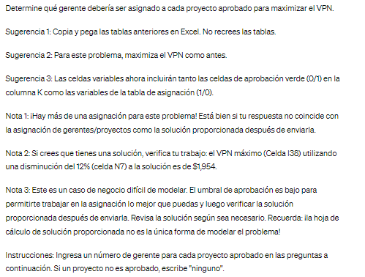
 |  |  |  |  |  |  |  |  |  |  | PART 2

 |  |  |  |  |  |  |  |  |  |  | variables | Manager 1 | Manager 2 | Manager 3 | Manager 4 | Manager 5 | Manager 6 | Manager 7 | Manager 8
 |  |  |  |  |  |  |  |  |  |  | Project 1 | 1 | 1 | 1 | 1 | 1 | 0 | 0 | 0
 |  |  |  |  |  |  |  |  |  |  | Project 2 | 1 | 1 | 1 | 1 | 0 | 1 | 0 | 1
 |  |  |  |  |  |  |  |  |  |  | Project 3 | 1 | 0 | 0 | 1 | 1 | 1 | 0 | 1
 |  |  |  |  |  |  |  |  |  |  | Project 4 | 0 | 1 | 0 | 0 | 1 | 1 | 1 | 1
 |  |  |  |  |  |  |  |  |  |  | Project 5 | 1 | 1 | 1 | 1 | 1 | 1 | 1 | 0
 |  |  |  |  |  |  |  |  |  |  | Project 6 | 1 | 1 | 1 | 1 | 1 | 1 | 1 | 1
 |  |  |  |  |  |  |  |  |  |  | Project 7 | 1 | 1 | 1 | 1 | 1 | 1 | 0 | 1
 |  |  |  |  |  |  |  |  |  |  | Project 8 | 1 | 1 | 1 | 1 | 0 | 1 | 1 | 0
 |  |  |  |  |  |  |  |  |  |  | Project 9 | 1 | 1 | 1 | 1 | 0 | 0 | 0 | 1
 |  |  |  |  |  |  |  |  |  |  | Project 10 | 1 | 1 | 1 | 1 | 0 | 1 | 1 | 1
 |  |  |  |  |  |  |  |  |  |  | Project 11 | 1 | 1 | 1 | 1 | 1 | 1 | 0 | 1
 |  |  |  |  |  |  |  |  |  |  | Project 12 | 0 | 0 | 0 | 1 | 1 | 0 | 1 | 1

approved line charts
Capital Expenditure for all Functional Area Approved Projects Y1-Y3
 | FA 1 | FA 2 | FA 3
Year 1 | 1115 | 1518 | 1850
Year 2 | 999 | 1302 | 650
Year 3 | 1199 | 986 | 550
Capital Expenditure for FA 1 Approved Projects Y1-Y3
 | FA 1
Year 1 | 1115
Year 2 | 999
Year 3 | 1199

Capital Expenditure for FA 2 Approved Projects Y1-Y3
 | FA 2
Year 1 | 1518
Year 2 | 1302
Year 3 | 986
Capital Expenditure for FA 3 Approved Projects Y1 - Y3
 | FA 3
Year 1 | 1850
Year 2 | 650
Year 3 | 550

variants LP
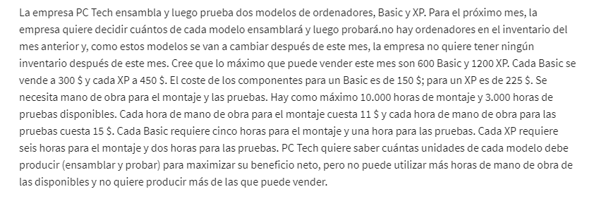
 | No. BASIC computers | No. XP computers
Variables | 560 | 1200 | dummie numbers
 |  |  |  |  | 1. OBJETIVES?
Objetive (max): |  |  | Total |  | 2. VARIABLE?
Revenue | 300 | 450 | $708,000 |  | 3. LIMITATIONS or CONDITIONS or CONSTRAINTS?
Costs:
Parts/computers: | 150 | 225 | 354000
Cost unit/emssasmbly: | $55 | $66 | $121 |  | $11 | price hour of emssasbly.
Cost unit/testing: | $15 | $30 | $45 |  | $15 | price hour of testing
Costs: |  |  | $354,166
Profit: |  |  | $353,834

Constraint |  |  | LHS | Sign | RHS
600 basic | 1 |  | 560 | <= | 600 | =SUMAPRODUCTO($B$2:$C$2;B15:C15)
1200 XP |  | 1 | 1200 | <= | 1200 | =SUMAPRODUCTO($B$2:$C$2;B16:C16)
hours os emssasmbly | 5 | 6 | 10000 | <= | 10000
hours tests | 1 | 2 | 2960 | <= | 3000

more variants LP
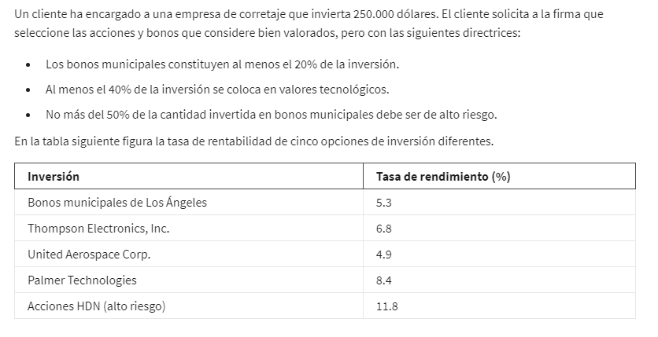
 | local bono | Elect Thomp | Aerospace Corp. | Palmer tech | HDN high risk
Variables | 50000 | 0 | 0 | 100000 | 100000 | dummie numbers
 | 5% | 7% | 5% | 8% | 12%

Objetive (max): | 22850

Constraints |  |  |  |  |  | LHS | Sign | RHS
Budget | 1 | 1 | 1 | 1 | 1 | 250000 | <= | 250000
local bono | 1 |  |  |  |  | 50000 | >= | 50000
Tech valor |  | 1 | 1 | 1 |  | 100000 | >= | 100000
Acc high risk |  |  |  |  | 1 | 100000 | <= | 125000

INVESTMENT %

example 2 LP
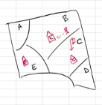
 | AB | AC | AE | BB | BC | BE | CC | CB | CE | DC | DB | DE | EE | EB | EC
Variables: | 400 | 0 | 300 | 500 | 0 | 0 | 100 | 0 | 0 | 800 | 0 | 0 | 400 | 0 | 0 | dummie numbers
 | 5 | 8 | 6 | 0 | 4 | 12 | 0 | 4 | 7 | 2 | 7 | 5 | 0 | 12 | 7

Objetive (min) bus distance: | 5400

Constraints |  |  |  |  |  |  |  |  |  |  |  |  |  |  |  | LHS | Sign | RHS
Sector A | 1 | 1 | 1 |  |  |  |  |  |  |  |  |  |  |  |  | 700 | = | 700
Sector B |  |  |  | 1 | 1 | 1 |  |  |  |  |  |  |  |  |  | 500 | = | 500
Sector C |  |  |  |  |  |  | 1 | 1 | 1 |  |  |  |  |  |  | 100 | = | 100
Sector D |  |  |  |  |  |  |  |  |  | 1 | 1 | 1 |  |  |  | 800 | = | 800
Sector E |  |  |  |  |  |  |  |  |  |  |  |  | 1 | 1 | 1 | 400 | = | 400
capacity/school B | 1 |  |  | 1 |  |  |  | 1 |  |  | 1 |  |  | 1 |  | 900 | <= | 900
capacity/school C |  | 1 |  |  | 1 |  | 1 |  |  | 1 |  |  |  |  | 1 | 900 | <= | 900
capacity/school E |  |  | 1 |  |  | 1 |  |  | 1 |  |  | 1 | 1 |  |  | 700 | <= | 900
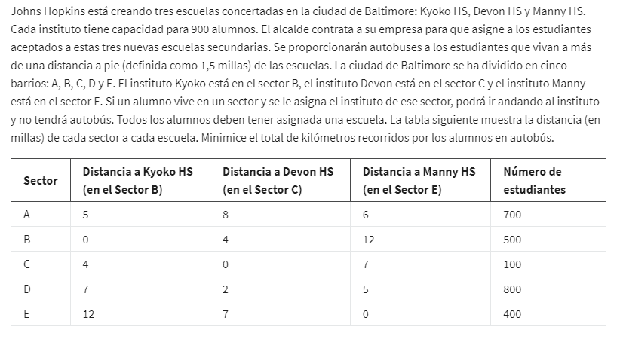
Nº students/ school

assignment LP
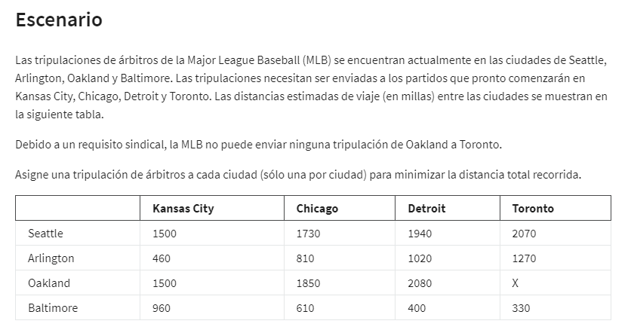
Data Table | Kansas City | Chicago | Detroit | Toronto
Seattle | 1500 | 1730 | 1940 | 2070
Arlington | 460 | 810 | 1020 | 1270
Oakland | 1500 | 1850 | 2080 | X
Baltimore | 960 | 610 | 400 | 330

Objetive (min)
Min distance: | 4580 | =SUMAPRODUCTO(B4:E7;B14:E17)

 | Kansas City | Chicago | Detroit | Toronto |  | sign | one tripulation
Seattle | 0 | 0 | 1 | 0 | 1 | = | 1
Arlington | 0 | 1 | 0 | 0 | 1 | = | 1
Oakland | 1 | 0 | 0 | 0 | 1 | = | 1
Baltimore | 0 | 0 | 0 | 1 | 1 | = | 1
 | 1 | 1 | 1 | 1 | =SUMA(B14:E14)
 | <= | <= | <= | <=
 | 1 | 1 | 1 | 1

Summary sentence: Tripulation from Seattle will go to Detroit, Arlington tripulation to Chicago, Oakland tripulation to Kansas city and Baltimore tripulation to Toronto; doing a total milles of 4580.

assignment problem
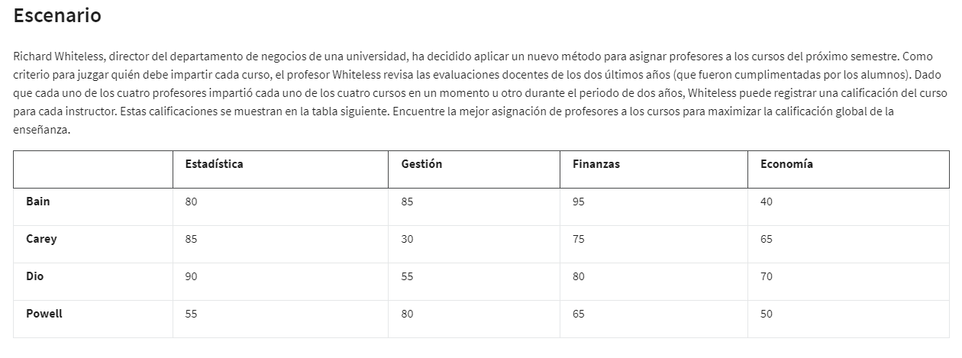
Data Table | Estadística | Gestión | Finanzas | Economía
Bain | 80 | 85 | 95 | 40
Carey | 85 | 30 | 75 | 65
Dio | 90 | 55 | 80 | 70
Powell | 55 | 80 | 65 | 50

Objetive:
max califications: |  | 330

Data Table | Estadística | Gestión | Finanzas | Economía |  | sign | Nº teachers
Bain | 0 | 0 | 1 | 0 | 1 | = | 1
Carey | 1 | 0 | 0 | 0 | 1 | = | 1
Dio | 0 | 0 | 0 | 1 | 1 | = | 1
Powell | 0 | 1 | 0 | 0 | 1 | = | 1
 | 1 | 1 | 1 | 1
 | = | = | = | =
 | 1 | 1 | 1 | 1

transport and assignment
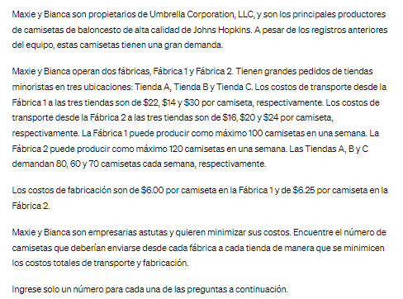
Data Transport | Tienda A | Tienda B | Tienda C
Fabrica 1 | $28.00 | $20.00 | $36.00
Fabrica 2 | $22.25 | $26.25 | $30.25

Data Production | production costs/t-shirt
Fabrica 1 | $6.00 | *sumo a cada tienda el coste de producción: Tienda A/fábrica 1: 22+6
Fabrica 2 | $6.25

Objetive:
Cost min: | 5270 | =SUMAPRODUCTO(B3:D4;B15:D16) |  |  |  | 0

Variant Table | Tienda A | Tienda B | Tienda C |  | sign | max production/week
Fabrica 1 | 30 | 60 | 0 | 90 | <= | 100
Fabrica 2 | 50 | 0 | 70 | 120 | <= | 120
Demand/week | 80 | 60 | 70 | =SUMA(B15:D15)
 | >= | >= | >=
 | 80 | 60 | 70

SECOND PART: | *Asignment problem

Closing Plant | No. Of Workers to transfer | Open Plant (Demand) | No. Of Workers open positions
Fabrica 1 | 60 | A | 45
Fabrica 2 | 105 | B | 90
Fabrica 3 | 70 | C | 35
Total | 235 | Total | 170

*Transport problem
 |  | TO:
FROM | A | B | C
1 | 5 | 8 | 6
2 | 10 | 9 | 12
3 | 7 | 6 | 10

Objetive:
Max the production: |  | 1610

 |  | TO:
FROM | A | B | C | Contraints:
1 | 0 | 60 | 0 | 60 | <= | 60
2 | 45 | 30 | 30 | 105 | <= | 105
3 | 0 | 0 | 5 | 5 | <= | 70
 | 45 | 90 | 35
Contraints: | <= | <= | <=
 | 45 | 90 | 35 |  | Summary sentence:
 |  |  |  |  | From Factory 1: 60 workers go to plant B
=SUMA(B44:D44) | 170 |  |  |  | From Factory 2: 45 workers go to plant A, 30 to plant B and 30 to plant C.
 |  | <= |  |  | From Factory 3: 5 workers go to plant C.
 |  | 170 |  |  | For getting the maximun in production.

